Datum TT.MM.JJJJ
Projekt Akronym |  |  |  |  |  |  |  |  |  |  |  |  |  |  |  |  |  | Überprüfung am TT.MM.JJJJ

Allgemeine Informationen zum Projekt |  |  |  |  |  |  |  |  |  |  |  |  |  |  |  |  |  | Logo / Illustration des Projekts
Projekttitel:
Projektleiter:
Beschreibung und Hauptziele des Projekts:

Aktivitäten / Fortschritte seit der letzten Überprüfung |  |  |  |  |  |  |  |  |  |  |  |  |  | Status des Projekts
 |  |  |  |  |  |  |  |  |  |  |  |  |  | Gesamtbudget des Projekts:
 |  |  |  |  |  |  |  |  |  |  |  |  |  | Gesamtausgaben (einschließlich Personal):
 |  |  |  |  |  |  |  |  |  |  |  |  |  | % des bisher verbrauchten Budgets: |  |  |  |  | #DIV/0!
 |  |  |  |  |  |  |  |  |  |  |  |  |  | % Wissenschaftlicher Gesamtfortschritt
 |  |  |  |  |  |  |  |  |  |  |  |  |  | Gesamtstatus des Projekts (+ Kommentare, falls erforderlich)
Aktivitäten / Probleme, die in den nächsten Wochen gelöst werden müssen |  |  |  |  |  |  |  |  |  |  |  |  |  | Partner |  |  | Unterschriebene Verträge? |  | Barzahlung?
 |  |  |  |  |  |  |  |  |  |  |  |  |  |  |  |  | Konsortium | Subventionierung | 1. Teil | 2. Teil
 |  |  |  |  |  |  |  |  |  |  |  |  |  | Name Firma
 |  |  |  |  |  |  |  |  |  |  |  |  |  | Name Firma
 |  |  |  |  |  |  |  |  |  |  |  |  |  | Name Firma
Bemerkungen / Verschiedenes |  |  |  |  |  |  |  |  |  |  |  |  |  | Name Firma
 |  |  |  |  |  |  |  |  |  |  |  |  |  | Name Firma
 |  |  |  |  |  |  |  |  |  |  |  |  |  | Name Firma
Planung & Fortschritt (Hauptaktivitäten) |  |  | Monat | Monat | Monat | Monat | Monat | Monat | Monat | Monat | Monat | Monat | Monat | Monat | Monat | Monat | Monat | Monat | Monat | Monat
WP0 | Kick-off TT.MM.JJJJ
 | Zwischenbericht TT.MM.JJJJ
 | Abschlussbericht TT.MM.JJJJ
WP1 | Aktivität
 | Aktivität
 | Milestone 1:
Information (zu entfernen): Sie können diesen Excel-Gantt verwenden ODER einen Screenshot Ihres Projekt-Gantts kopieren, auf dem Sie die Planung und den Fortschritt der Aufgaben sehen können.
WP2

WP3

 |  | Legende: |  | Ursprüngliche Planung: |  |  | Fortschritt:: |  | Milestones: |  |  |  |  |  |  | Kooperationsprojekt - Monatlicher Fortschrittsbericht/ PC-M-D-006.02

Beispiel 06.10.2021
BRACO |  |  |  |  |  |  |  |  |  |  |  |  |  |  |  |  |  | Überprüfung am TT.MM.JJJJ

Allgemeine Informationen zum Projekt |  |  |  |  |  |  |  |  |  |  |  |  |  |  |  |  |  | 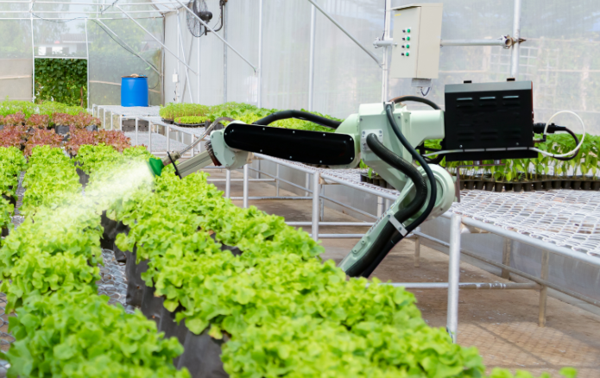
Projekttitel: Entwicklung eines mechanischen Arms für die Bewässerung von Salaten
Projektleiter: John Marrat
Beschreibung und Hauptziele des Projekts:
Ziel des BRACO-Projekts ist die Entwicklung eines mechanischen Arms für die Bewässerung von Salat in Gewächshäusern. Um dies zu erreichen, ist das Projekt in drei Phasen unterteilt: 1. Festlegung der Spezifikationen und Charakterisierung der Teile. 2. Tests an Pilotmaschinen 3. Tests unter realen Bedingungen bei ViaB
Aktivitäten / Fortschritte seit der letzten Überprüfung |  |  |  |  |  |  |  |  |  |  |  |  |  | Status des Projekts
Besuch bei Lieferanten von Sprinklerköpfen. Untersuchung der Produkte auf dem Markt Spezifikation der etablierten Metallteile |  |  |  |  |  |  |  |  |  |  |  |  |  | Gesamtbudget des Projekts: |  |  |  |  | 150,000
 |  |  |  |  |  |  |  |  |  |  |  |  |  | Gesamtausgaben (einschließlich Personal): |  |  |  |  | 55,000
Beispiel zu Informationszwecken
Bitte löschen Sie dieses Blatt
 |  |  |  |  |  |  |  |  |  |  |  |  |  | % des bisher verbrauchten Budgets: |  |  |  |  | 37%
 |  |  |  |  |  |  |  |  |  |  |  |  |  | % Wissenschaftlicher Gesamtfortschritt |  |  |  |  | 35%
 |  |  |  |  |  |  |  |  |  |  |  |  |  | Gesamtstatus des Projekts (+ Kommentare, falls erforderlich)
Aktivitäten / Probleme, die in den nächsten Wochen gelöst werden müssen |  |  |  |  |  |  |  |  |  |  |  |  |  | Partner |  |  | Unterschriebene Verträge? |  | Barzahlung?
Besuch bei Blimante zur Automatisierung des Prototyps. Charakterisierung der Teile im Labor Entwicklung des Testprotokolls Problem: Verzögerung bei der Lieferung des Steuertabletts. Suche nach Alternativen läuft. |  |  |  |  |  |  |  |  |  |  |  |  |  |  |  |  | Konsortium | Subventionierung | 1. Teil | 2. Teil
 |  |  |  |  |  |  |  |  |  |  |  |  |  | Telco
 |  |  |  |  |  |  |  |  |  |  |  |  |  | ViaB
 |  |  |  |  |  |  |  |  |  |  |  |  |  | Comu
Bemerkungen / Verschiedenes |  |  |  |  |  |  |  |  |  |  |  |  |  | Petruniom
In Kürze wird eine Doodle-Einladung für die Organisation eines Workshops mit den Partnern verschickt. |  |  |  |  |  |  |  |  |  |  |  |  |  | Blimante
 |  |  |  |  |  |  |  |  |  |  |  |  |  | Ruit
Planung & Fortschritt (Hauptaktivitäten) |  |  | Mai 2021 | Juni 2021 | Juli 2021 | Aug 2021 | Sept 2021 | Okt 2021 | Nov 2021 | Dez 2021 | Jan 2022 | Feb 2022 | März 2022 | April 2022 | Mai 2022 | Juni 2022 | Juli 2022 | Aug 2022 | Sept 2022 | Okt 2022
WP0 | Kick-off 03.05.2021
 | Zwischenbericht 31.01.2022
 | Abschlussbericht 30.12.2022
WP1 | Festlegung der Spezifikationen
 | Charakterisierung der Teile
 | Milestone 1: Technisches Handbuch
WP2 | Testphase auf der Pilotmaschine
 | Analyse der Ergebnisse
 | Fertigstellung des ABC-Prototyps
WP3 | Tests unter realen Bedingungen bei ViaB
 | Anpassung des Prototyps
 | Milestone 2: Fertiggestellter und validierter Prototyp
 | Technologietransfer
 |  | Legende: |  | Ursprüngliche Planung: |  |  | Fortschritt:: |  | Milestones: |  |  |  |  |  |  | Kooperationsprojekt - Monatlicher Fortschrittsbericht/ PC-M-E-006.02

